グラフ
和歌山県のホームセンターの販売額及び前年同月比率の推移
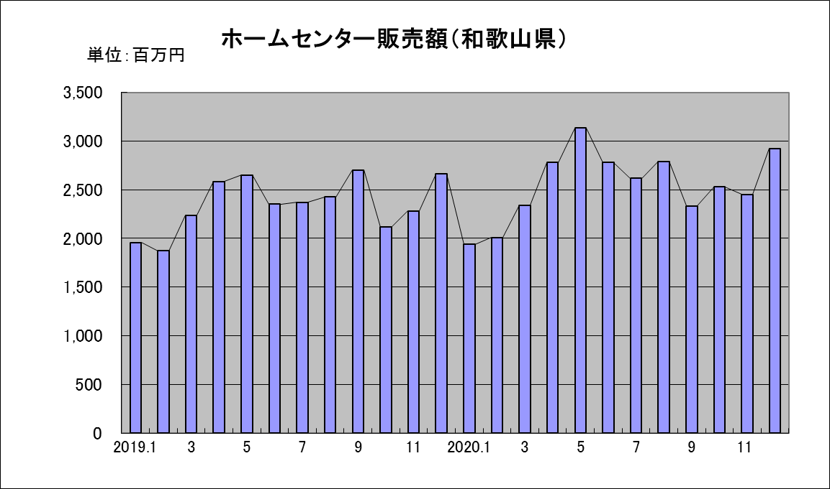
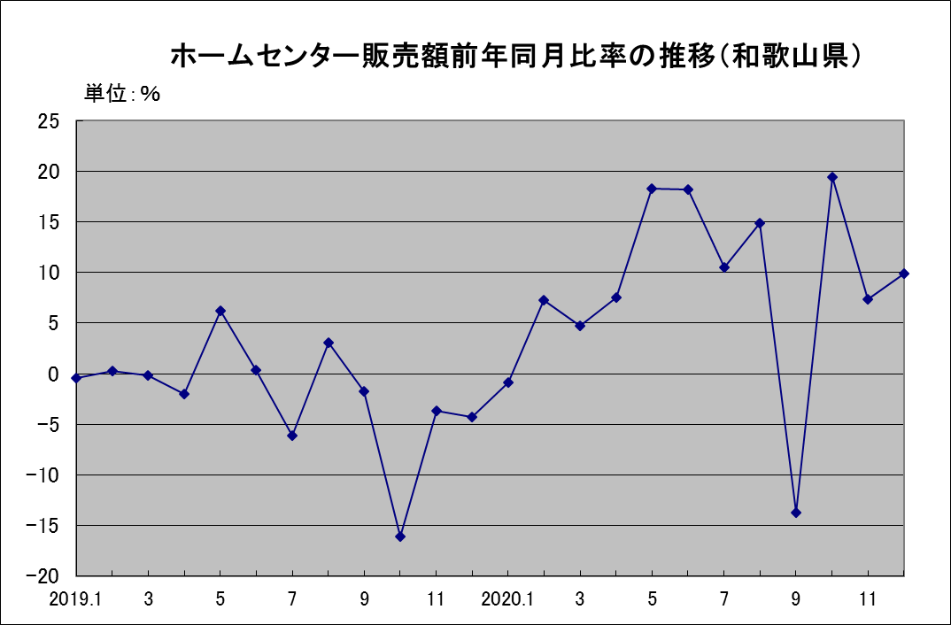

参考：近畿のホームセンターの販売額及び前年同月比率の推移
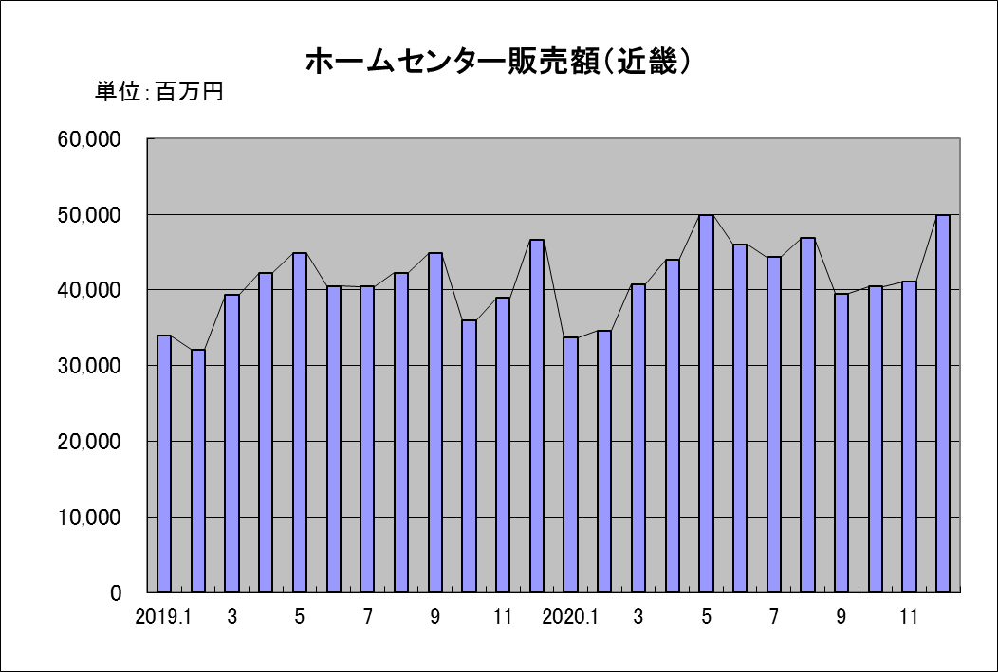
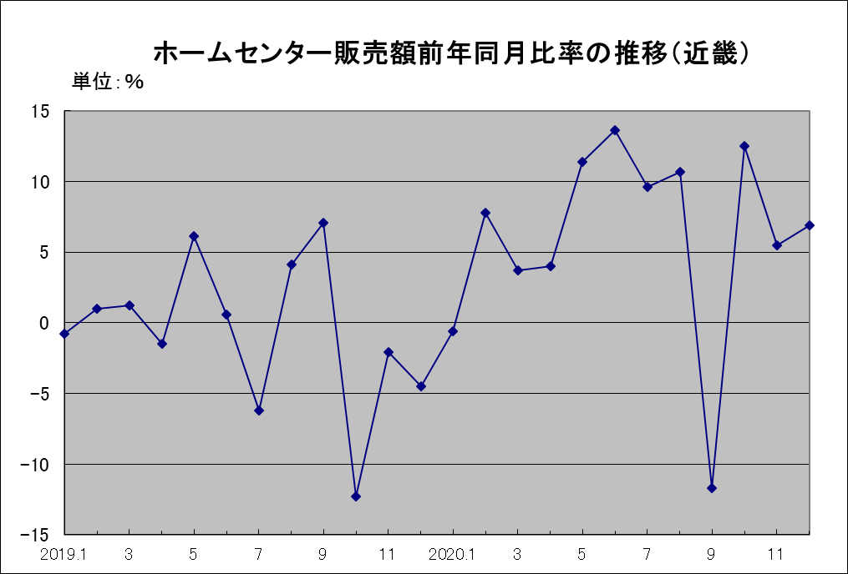

近畿：福井県・滋賀県・京都府・大阪府・兵庫県・奈良県・和歌山県

大型小売店商品販売額（近畿）
 | 衣料品 | 飲食料品 | その他
H23.9 | 67733 | 155477 | 62718
10 | 83637 | 158567 | 66973
11 | 84549 | 164742 | 70221
12 | 102647 | 212966 | 90260
H24.1 | 100158 | 167627 | 70017
H24.2 | 65519 | 158716 | 60733
3 | 78059 | 157597 | 67353
4 | 79086 | 153066 | 67901
5 | 77534 | 156596 | 67170
6 | 74645 | 159207 | 65825
7 | 87115 | 176450 | 71436
8 | 63001 | 169254 | 67866
9 | 66110 | 152310 | 63507
10 | 81329 | 155114 | 65659
11 | 89177 | 164917 | 72109
12 | 102216 | 216719 | 92970
H25.1 | 97514 | 164335 | 67739
H25.2 | 63525 | 153579 | 60158
3 | 84173 | 159798 | 72767
4 | 76149 | 153009 | 68279
5 | 78365 | 156716 | 68619
6 | 83632 | 162899 | 70644
7 | 82671 | 178918 | 71920
8 | 63609 | 171195 | 68880

